Sheet1
ESR 카메라 유리(1팩)(아이폰15 PRO/15 PRO MAX)
STI : 02 6673 4900 , Fax : 02 6406 6543
배송주소:
제품명 | ESR 카메라 유리(1팩)(아이폰15 PRO/15 PRO MAX)
이미지 | 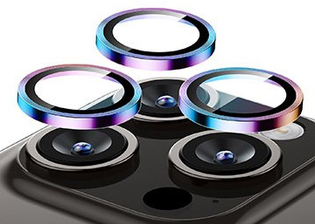 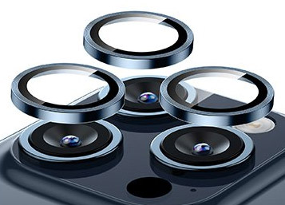 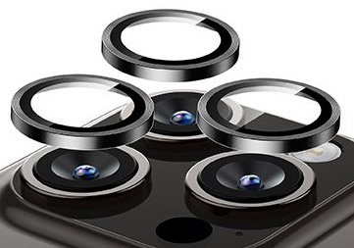 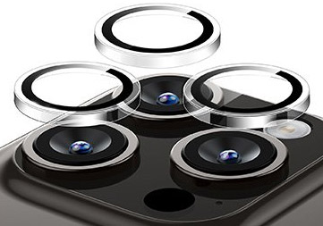
기종/색상 | 블랙 | 클리어 | 다크블루 | 크로매틱
아이폰15 PRO/15 PRO MAX-호환 |  |  | X

